災害見舞金請求書
 |  |  |  | 受付No.
互助会
...
 |  |  |  |  | （上限３０）
 |  |  |  |  | 円
...
 | り災年月日 | 年 月 日

 | り災原因
...
 |  | □ | り災証明書等、公的機関が災害に よる被害の程度を証明した書類
...
□に✔を入れる
 | 添付書類 | □ | り災見取り図
 |  | □ | 家財のり災状況報告書
 |  | □ | り災状況が確認できる写真等
 |  | □ | 修繕費用のわかる書類
 |  | □ | り災した年度の住居(居宅)の固定 資産税評価額のわかる書類
...
 |  | □ | 共済組合の給付通知書の写し
 |  | □ | その他（ ）

 | 請求金額
)
...

記入例
記入例
共済組合に提出した書類の写しを使用できます。
（原本証明は不要）
★損害の程度や給付額について
詳細は《参照シート》にて確認してください。
・「別表１」の損害程度に応じて、100,000～300,000円を給付。
・激甚災害のときは、「別表２」の損害程度により、10,000～50,000円を給付。
※「別表２」適用時の添付書類は『り災証明書』のみ
公立学校共済組合員は、共済組合の給付決定後に請求してください。
※給付基準は共済組合と同一です。

様式第５号 |  |  |  |  |  |  |  |  |  |  |  | 受付No.
互助会

一般財団法人 千葉県公立学校教職員互助会理事長 様

災害見舞金請求書

下記のとおり請求します。
 |  |  |  |  |  |  | 決定額 ※記入しない |  |  |  |  |  |  | （上限３０）
請 求 日 |  |  | 2022-07-01 |  |  |  |  |  |  |  |  |  |  | 円
 |  |  |  |  |  |  |  |  | 住居 ， 家財 ， 支給済 1 ・ 3 ・ 5
会員氏名 （請求者） |  |  | 市場 槇一 |  |  |  | り災年月日 |  | 2022-04-09

✔
 |  |  |  |  |  |  | り災原因 |  | ストーブ転倒による建物火災
職員コード (8桁) |  |  | 11223344
 |  |  |  |  |  |  |  |  | □ |  | り災証明書等、公的機関が災害に よる被害の程度を証明した書類

所 属 名 |  |  | 千葉市立本千葉小学校
✔
✔
✔
□に✔を入れる
✔
 |  |  |  |  |  |  | 添付書類 |  | □ |  | り災見取り図
 |  |  |  |  |  |  |  |  | □ |  | 家財のり災状況報告書
所属コード |  |  | 80050 |  |  |  |  |  | □ |  | り災状況が確認できる写真等
✔
 |  |  |  |  |  |  |  |  | □ |  | 修繕費用のわかる書類
 |  |  |  |  |  |  |  |  | □ |  | り災した年度の住居(居宅)の固定 資産税評価額のわかる書類
✔
互助会加入 年 月 日 |  |  | 1989-04-01
 |  |  |  |  |  |  |  |  | □ |  | 共済組合の給付通知書の写し
 |  |  |  |  |  |  |  |  | □ |  | その他（ ）

共済組合 への請求 |  |  | 請求の有無 |  |  |  | 請求金額 |  | 150,000 |  |  |  |  |  | 円
 |  |  | 無 ・ 有 （ |  | 2022-05-01 | )

 |  |  |  | ＊会員と請求者が一致しない場合は、事務局までお問い合わせください。

1 | 共済組合に災害見舞金を請求する場合は、共済組合の給付決定後に互助会へ請求してください。 （共済組合請求時に提出した書類の写しを互助会請求時の添付書類として使用可）
2 | 激甚災害により被災されたときは、１によらず請求してください。（提出書類…『災害見舞金請求書』・『り災証明書』）

 |  | 互助会使用欄
 |  |  |  |  |  |  |  | 別表 |  | １ ２ 2→1
 |  |  |  |  |  |  |  | 証明
 |  |  |  |  |  |  |  |  |  | 全 半 （ 大 ・ 準 ・ ） 一部 |  |  | 床上 （ ㎝） 床下

 |  |  |  |  |  |  |  | 程度 |  | 住 ： 全 ½ ⅓ 非
 |  |  |  |  |  |  |  |  |  | 財 ： 全 ½ ⅓ 非

 |  |  |  |  |  |  |  |  |  |  |  |  |  | (2022.4)

《参照シート 》
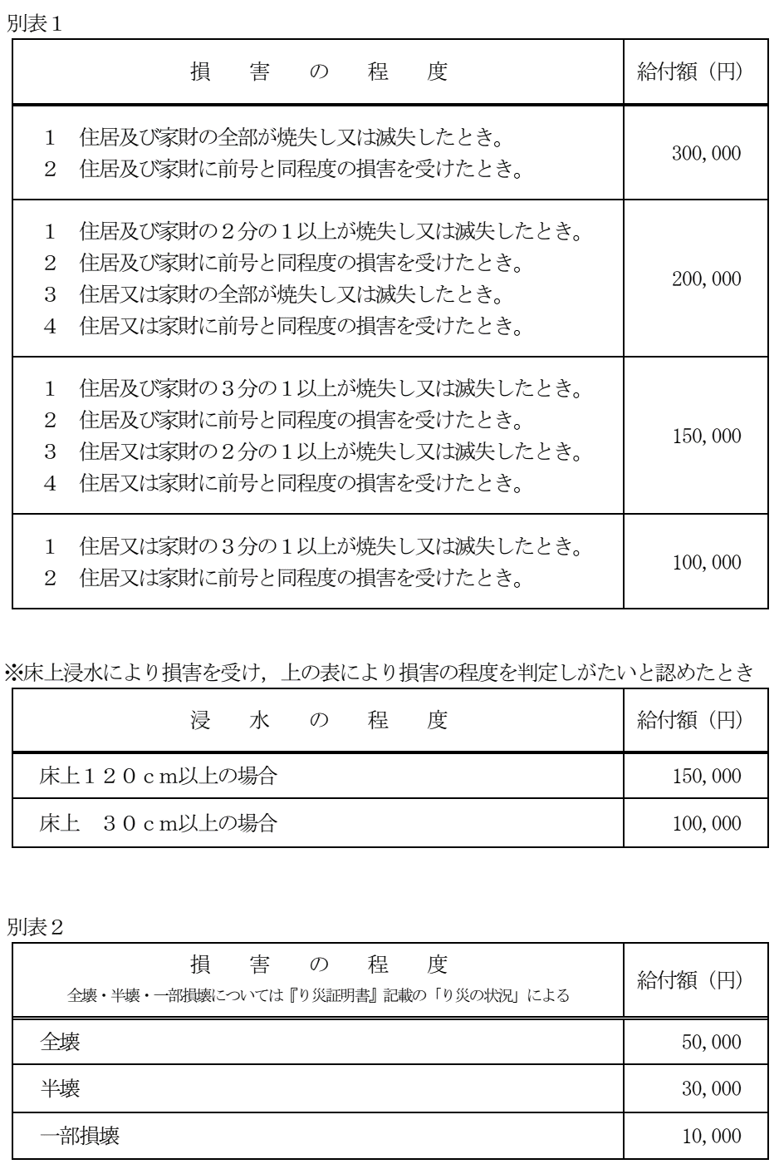

損害の証明_記入例
互助会
記入例
※ | り災証明書等、公的機関が災害による被害の程度を証明する書類を発行していないときは、こちらに公的機関 （市区町村、消防署、警察署等の所轄官公庁の長）の証明を受けてください。
 |  |  |  |  |  |  |  |  |  | 所属名 | 千葉市立 本千葉小学校 |  |  | 会員氏名 | 市場 槇一
 |  |  |  |  |  |  |  |  |  | 所属ｺｰﾄﾞ | 80050 |  |  | 職員ｺｰﾄﾞ | 11223344
り災証明書等、公的機関が災害による被害の程度を証明する書類を発行していないときは、こちらに公的機関（市区町村、消防署、警察署等の所轄官公庁の長）の証明を受けてください。

り災者 |  |  | 氏 名 |  |  |  | 市場 槇一
 |  |  | 住 所 |  |  |  | 千葉市中央区本町１２３

この欄は、公的機関に
記載・証明してもらう
✔
✔
り災年月日 |  |  |  |  |  |  | ２０２２ 年 ４ 月 ９ 日
り災場所 |  |  |  |  |  |  | 千葉市中央区本町１２３
り災種別
 |  |  |  |  |  |  | □ 住家（ □ 持家 □ 借家 □ その他（ ） ） □ 家財 □ その他（ ）

✔
被害の程度
 |  |  |  |  |  |  | □ 全壊 □ 大規模半壊 □ 半壊 □ 準半壊 □ 準半壊に至らない（一部損壊） □ 床上浸水（ ㎝） □ 床下浸水 □ 全焼 □ 半焼 □ 部分焼 □ ぼや □ その他（ ）

り災の原因 及 び その状況 |  |  |  |  |  |  | 火災により、鉄骨造２階建て住宅が半焼

備考

○○市
消防長之 印
印
 |  | 上記のとおり証明する。
2022 |  |  |  | 年 | 4 | 月 | 25 | 日 | 証 明 者 （公的機関） |  |  | 職名 | 〇〇市消防長
 |  |  |  |  |  |  |  |  |  |  |  | 氏名 | ◆ ◆ ◆ ◆
 |  |  |  |  |  |  |  |  |  |  |  |  |  |  |  | (2021.4)

損害の証明
互助会
※必要に応じて使用してください。
り災証明書等、公的機関が災害による被害の程度を証明する書類を発行していないときは、こちらに公的機関（市区町村、消防署、警察署等の所轄官公庁の長）の証明を受けてください。
...
印
...
(2021.4)

見取り図_記入例
互助会
記入例
罹災見取り図（家屋の平面図）
 |  | 所属名 | 千葉市立 本千葉小学校 | 会員氏名 | 市場 槇一
 |  | 所属ｺｰﾄﾞ | 80050 | 職員ｺｰﾄﾞ | 11223344

 | 罹災していない部分を含めた家屋の全体図を書き，店舗等営業部分がある場合はその旨表示する。 浸水等の場合は，側面図及び浸水位置，数値等を併せて記載する。 罹災部分は赤線，冠水部は青線で示すこと。
...

罹災見取り図
互助会
...

罹災状況報告書_記入例
互助会
記入例
衣類は日常着のみ
成人式の着物や高額な着物
（贅沢品）等は、原則非該当です。
 |  | 家 財 の 罹 災 状 況 報 告 書 |  |  |  |  |  |  | № | 1
 |  |  |  |  | 所属名 |  | 千葉市立 本千葉小学校 | 会員氏名 |  | 市場 槇一
 |  |  |  |  | 所属ｺｰﾄﾞ |  | 80050 | 職員ｺｰﾄﾞ |  | 11223344

修繕で対応する場合は、
修繕価格が損失額となります。
 | 罹災前にあった家財 |  |  |  |  | 罹災により消失・消滅した家財
 | 品 名 |  | 数 量 | 価 格 |  | 品 名 |  |  | 数 量 |  | 価 格
1 | 衣類 |  | 150 | 400,000 | 円 | 衣類 |  |  | 100 |  | 250,000 | 円
2 | 食卓・椅子 |  | 2組 | 150,000 | 円 | 食卓・椅子 |  |  | 1組 |  | 70,000 | 円
3 | 冷蔵庫 |  | 1 | 150,000 | 円 | 冷蔵庫 |  |  | 1 |  | 150,000 | 円
4 | 寝具 |  | 4 | 400,000 | 円 | 自家用車 |  |  | 1 |  | 500,000 | 円
5 | 自家用車 |  | 2 | 500,000 | 円 | 書籍 |  |  | 100 |  | 198,000 | 円
6 | タンス |  | 2 | 340,000 | 円 | 本棚 |  |  | 1 |  | 100,000 | 円
7 | 本棚 |  | 2 | 150,000 | 円 | ＤＣ・ＤＶＤ |  |  | 50 |  | 150,000 | 円
8 | ステレオ |  | 1 | 150,000 | 円 | 食器類 |  |  | 13 |  | 30,000 | 円
9 | 書籍 |  | 200 | 300,000 | 円 | テレビ |  |  | 1 |  | 180,000 | 円
10 | ＤＣ・ＤＶＤ |  | 100 | 300,000 | 円 | 電子レンジ |  |  | 1 |  | 50,000 | 円
■書籍・ＣＤ・ピアノ等について
該当するものは、職務上必要なもの
＜例＞
社会教諭の日本史書籍
英語教諭の英語学習用ＣＤ
音楽教諭のピアノ
※社会生活上、その家財がなくても
日常の生活に支障がないものは
非該当になります。
趣味や娯楽用の書籍やＣＤ、楽器等
は該当しません。
11 | ピアノ |  | 1 | 400,000 | 円 |  |  |  |  |  |  | 円
12 | 食器類 |  | 100 | 400,000 | 円 |  |  |  |  |  |  | 円
13 | 机 |  | 1 | 150,000 | 円 |  |  |  |  |  |  | 円
14 | テレビ |  | 1 | 180,000 | 円 |  |  |  |  |  |  | 円
15 | 電子レンジ |  | 1 | 50,000 | 円 |  |  |  |  |  |  | 円
16 |  |  |  |  | 円 |  |  |  |  |  |  | 円
冷蔵庫・洗濯機・テレビ・電子レンジ・エアコン等は、
り災前に所有している場合、社会生活上必要な家財に含めて構いません。
17 |  |  |  |  | 円 |  |  |  |  |  |  | 円
18 |  |  |  |  | 円 |  |  |  |  |  |  | 円
19 |  |  |  |  | 円 |  |  |  |  |  |  | 円
20 |  |  |  |  | 円 |  |  |  |  |  |  | 円
 | 小 計 |  |  | 4,020,000 | 円 | 小 計 |  |  |  |  | 1,678,000 | 円
 | 合 計 ※最終ページに記載すること |  |  | 4,020,000 | 円 | 合 計 ※最終ページに記載すること |  |  |  |  | 1,678,000 | 円

 | ※注 | ①罹災前にあった家財については，被害のない家財も含め社会生活上に必要な家財全てを記載する。
 |  | ②原則，生活の本拠である住居内にある動産が対象。（日常使用している自動車は屋外でも該当）
 |  | ③自動車・ピアノ等の中古市場が確立されているものについては，中古市場価格により換価し，記載する。
 |  | ④時価による算定ができない家財は，同じ家財を新品で購入する際の価格で記入する。
 |  | ⑤会員分及び会員の被扶養者分の家財が該当。（同居家族の家財は含まれない。）
 |  | ⑥家財とは，住居以外の社会生活上必要な財産であり，ストック品や贅沢品・コレクション品・娯楽品等は含まない。
 |  |  |  |  |  |  |  |  |  |  | (2019.4)

家財の罹災状況報告書
互助会
 |  | № | 1
 | 会員氏名
 | 職員ｺｰﾄﾞ

罹災により消失・消滅した家財
品 名 |  | 数 量 |  | 価 格
 |  |  |  |  | 円
 |  |  |  |  | 円
 |  |  |  |  | 円
 |  |  |  |  | 円
 |  |  |  |  | 円
...
小 計 |  |  |  |  | 円
合 計 ※最終ページに記載すること |  |  |  |  | 円
...
 |  |  |  | (2019.4)
互助会
 |  | № | 2
 | 会員氏名
 | 職員ｺｰﾄﾞ

罹災により消失・消滅した家財
品 名 |  | 数 量 |  | 価 格
 |  |  |  |  | 円
 |  |  |  |  | 円
 |  |  |  |  | 円
 |  |  |  |  | 円
 |  |  |  |  | 円
...
小 計 |  |  |  |  | 円
合 計 ※最終ページに記載すること |  |  |  |  | 円
...
 |  |  |  | (2019.4)
互助会
 |  | № | 3
 | 会員氏名
 | 職員ｺｰﾄﾞ

罹災により消失・消滅した家財
品 名 |  | 数 量 |  | 価 格
 |  |  |  |  | 円
 |  |  |  |  | 円
 |  |  |  |  | 円
 |  |  |  |  | 円
 |  |  |  |  | 円
...
小 計 |  |  |  |  | 円
合 計 ※最終ページに記載すること |  |  |  |  | 円
...
 |  |  |  | (2019.4)
互助会
 |  | № | 4
 | 会員氏名
 | 職員ｺｰﾄﾞ

罹災により消失・消滅した家財
品 名 |  | 数 量 |  | 価 格
 |  |  |  |  | 円
 |  |  |  |  | 円
 |  |  |  |  | 円
 |  |  |  |  | 円
 |  |  |  |  | 円
...

